装修工程
合肥市奥体小学心理健康辅导中心（阳光小屋）清单
编号 | 项目名称 | 单位 | 数量 | 材料及工艺说明

1 | 拆除 | ㎡ | 150 | 本项目内施工区域内所有物品拆除搬运；包含顶面、地面以及墙面拆除；搬运至业主指定位置
（一）顶面
2 | 石膏板吊顶 造型 | ㎡ | 150.00 | 1、清理、放线、打吊杆（φ8镀锌吊筋@800-1000） 2、50型轻钢龙骨（不上人型）主副龙骨安装满足国家规范 3.E1级18厚（兔宝宝、莫干山、千年舟）阻燃板基层 4、9mm阻燃板立边 5、9.5mm（泰山、龙牌、可耐福）石膏板面层；2.5自攻钉固定
3 | 腻子基层 | ㎡ | 150 | 1、清理、刷防锈漆补钉眼，嵌缝，防裂带/满贴防裂布 2、批腻子（立邦、三棵树、东方雨虹）三遍、砂纸打磨 3、部分墙面修补
4 | 顶面艺术涂料 | ㎡ | 150 | 1、手工配色制样版，色样确认，电脑配色备料； 2、品牌（立邦、多乐士、三棵树）涂料；底漆两遍，面漆两遍；含阴阳角 3、完成面清理保护 色样由业主确认
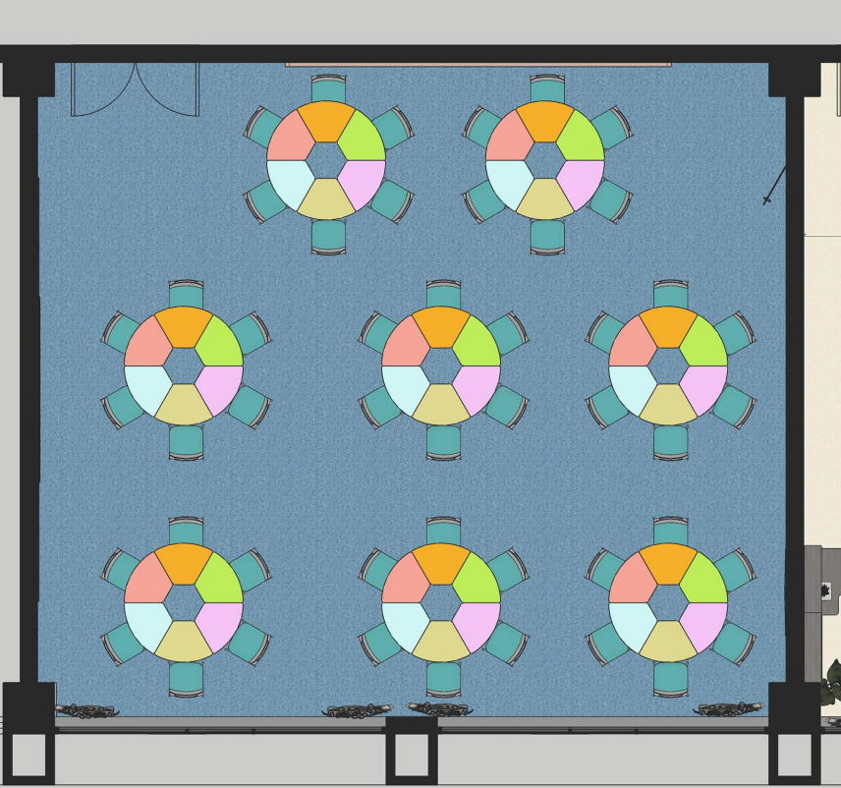 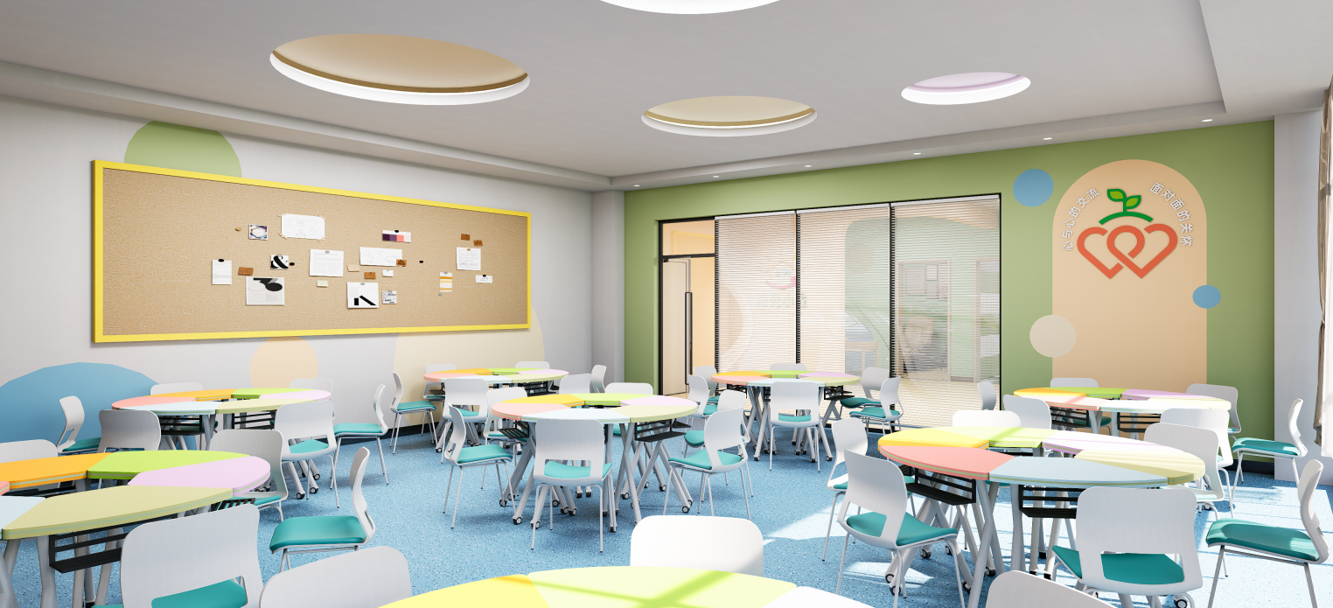 （二）团辅区域
5 | 黑板墙面 艺术涂料 | ㎡ | 34 | 1、墙面修复找平 2、手工配色制样版，色样确认，电脑配色备料； 3、品牌（立邦、多乐士、三棵树）涂料；底漆两遍，面漆两遍；含阴阳角 4、完成面清理保护 色样由业主确认
6 | 墙面造型毛毡板 | ㎡ | 6.3 | 尺寸：4500*1400mm 1、8mm厚定制毛毡板造型 2、厚2cm木纹边框四周固定 颜色、离地高度由业主确认
7 | 团辅活动拼接桌椅 | 套 | 8 | 1、成品定制拼接桌 2、六人位六色扇形圆桌（含配套座椅） 3、直径、高度、材质采购前经业主确认
8 | 玻璃隔断 | ㎡ | 10.08 | 1、40*80砂纹黑，1.6mm铝合金型材 2、5+25+5银色百叶钢化超白玻 3、安装辅材和五金
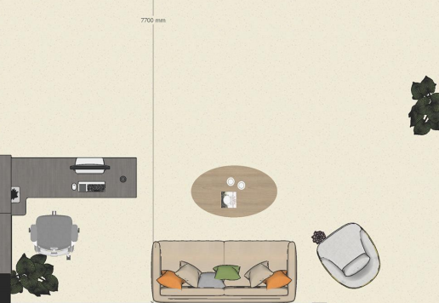 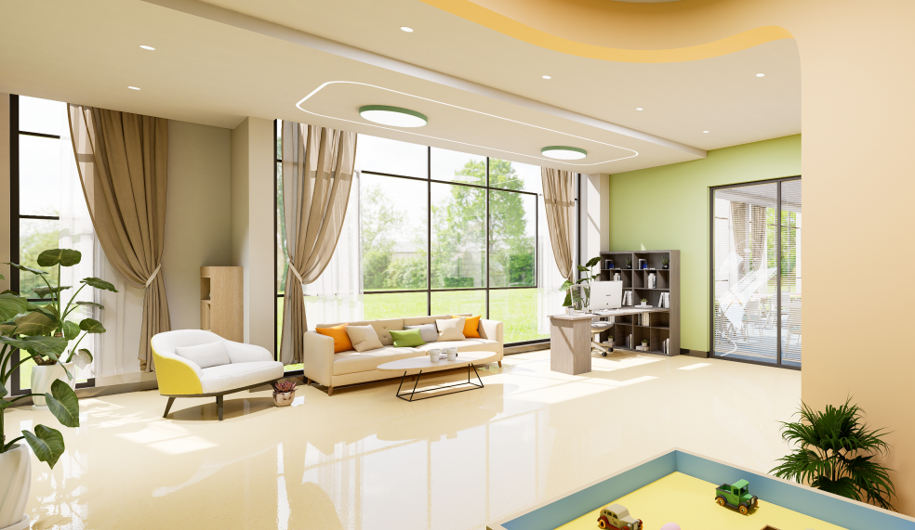 （三）接待区
9 | 墙面艺术涂料 | ㎡ | 8.4 | 1、手工配色制样版，色样确认，电脑配色备料； 2、品牌（立邦、多乐士、三棵树）涂料；底漆两遍，面漆两遍；含阴阳角 3、完成面清理保护 色样由业主确认
10 | 办公桌+书柜 | 项 | 1 | 尺寸：1600*1600*1900mm 1、定制25mm厚E0环保型环保免漆板实木颗粒； 2、背板16mm实木颗粒板 3、办公桌椅 采购前需经业主确认
11 | 定制柜 | ㎡ | 0.98 | 尺寸：700*1400mm 1、面板厚25mmE0环保型环保免漆板实木颗粒； 2、背板16mm实木颗粒板 定制前需经业主确认
12 | 定制沙发 | 套 | 1.00 | 尺寸：宽2000mm 1、实木框架结构 2、科技面料 3、海绵填充物 满足国际环保要求标准 采购前需经业主确认
13 | 定制座椅 | 套 | 1.00 | 尺寸;宽800mm 1、实木框架结构 2、科技面料 3、海绵填充物 满足国际环保要求标准 采购前需经业主确认
14 | 茶几 | 套 | 1.00 | 尺寸;宽1000*600mm 1、金属框架结构 2、岩板饰面 采购前需经业主确认
15 | 地毯 | 件 | 1.00 | 尺寸;2500*1800mm 1、混纺编织 2、数码印刷 地毯厚度6mm 采购前需经业主确认
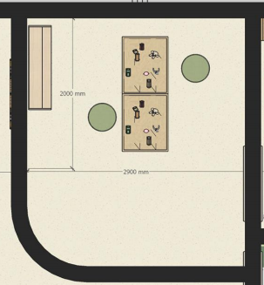 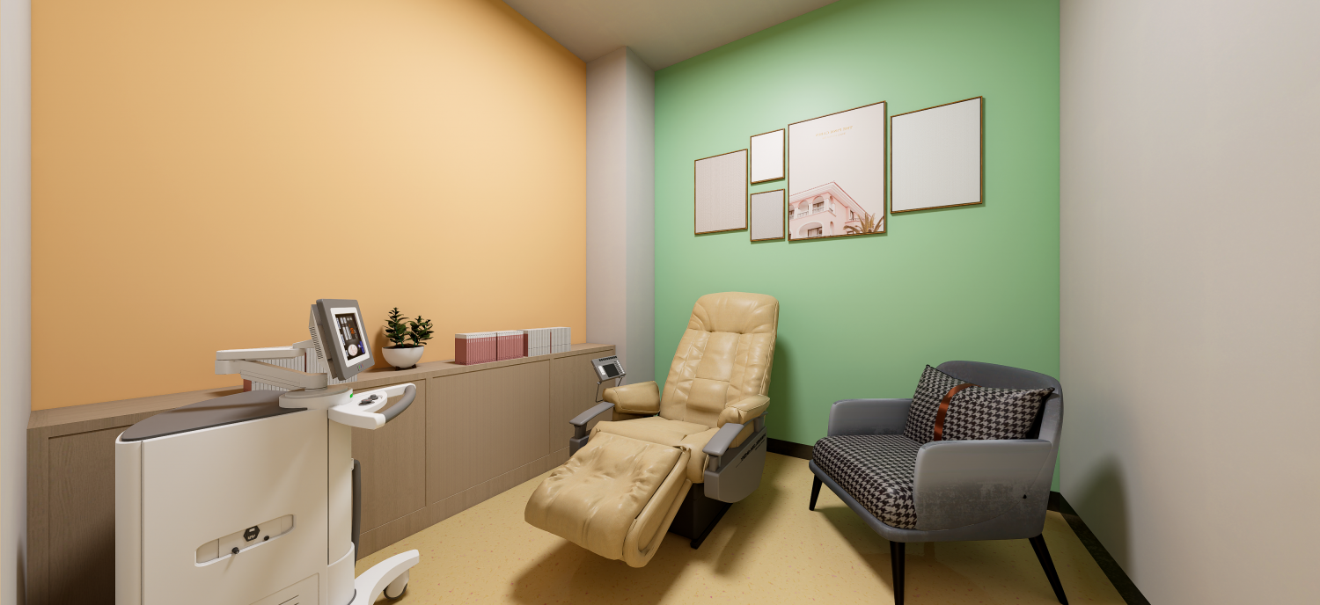 （三）阳光小屋
16 | 轻钢龙骨隔断双面 | ㎡ | 27.00 | 1、清理、放线，定位； 2、安装75轻钢龙骨，横向间距600，纵向间距400。与原结构采用轻钢龙骨梅花状支撑链接(横向间距不大于1500，纵向间距不大于1000) 3、9mm阻燃板（兔宝宝、莫干山、千年舟），2.5自攻丝固定 4、双面9.5mm（泰山、龙牌、可耐福）石膏板，四周刷白乳胶，2.5自攻丝固定
17 | 腻子基层 | ㎡ | 40.00 | 1、清理、刷防锈漆补钉眼，嵌缝，防裂带/满贴防裂布 2、批腻子（立邦、三棵树、东方雨虹）三遍、砂纸打磨 3、部分墙面修补
18 | 乳胶漆饰面 | ㎡ | 40.00 | 1、手工配色制样版，色样确认，电脑配色备料； 2、品牌（立邦、多乐士、三棵树）涂料；底漆两遍，面漆两遍；含阴阳角 3、完成面清理保护 色样由业主确认
19 | 成品定制书柜 | ㎡ | 2.09 | 尺寸：1100*1900mm 1、定制25mm厚E0环保型环保免漆板实木颗粒； 2、背板16mm实木颗粒板 定制前由业主确认
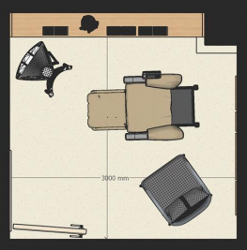 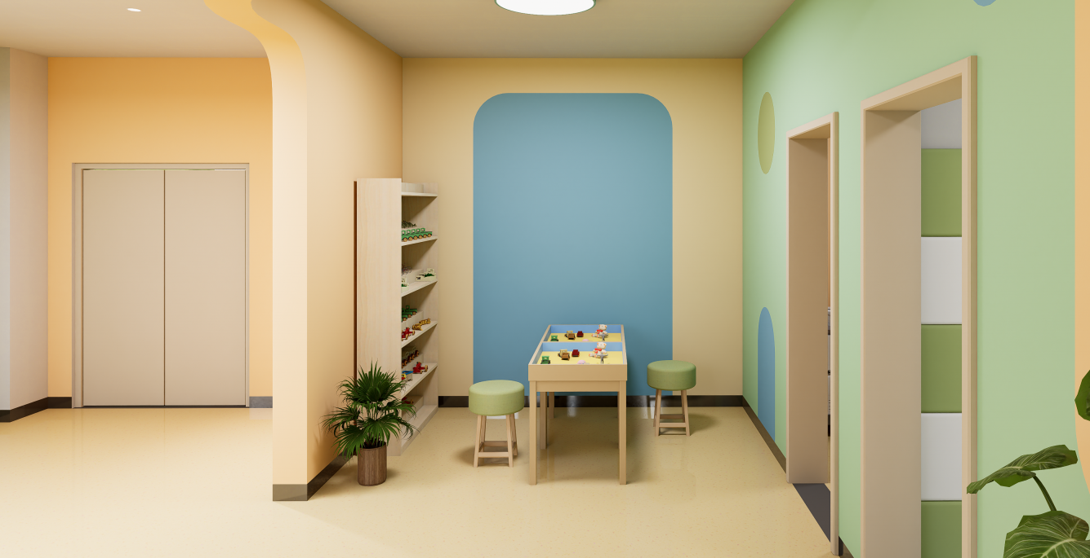 （四）放松区
20 | 腻子基层 | ㎡ | 35.00 | 1、清理、刷防锈漆补钉眼，嵌缝，防裂带/满贴防裂布 2、批腻子（立邦、三棵树、东方雨虹）三遍、砂纸打磨 3、部分墙面修补
21 | 乳胶漆饰面 | ㎡ | 35.00 | 1、手工配色制样版，色样确认，电脑配色备料； 2、品牌（立邦、多乐士、三棵树）涂料；底漆两遍，面漆两遍；含阴阳角 3、完成面清理保护 色样由业主确认
22 | 成品定制柜 | ㎡ | 1.75 | 尺寸：2400*730mm 1、定制25mm厚E0环保型环保免漆板实木颗粒； 2、背板16mm实木颗粒板 3、柜门16mm实木颗粒板 3、配套五金和辅材 定制前由业主确认
23 | 泡沫防滑地垫 | 块 | 30.00 | 尺寸：600*600mm 1、地垫厚2cm泡沫防滑地垫 采购前需经业主确认
24 | 成品木门 | 套 | 1.00 | 尺寸：900*2200mm 1、成品定制，木门骨架实木木方框架；中密度板饰面 2、门套多层板，表面复合密度板 3、配套五金和辅材 定制前由业主确认
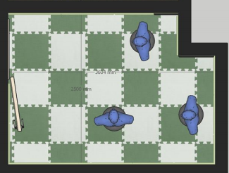 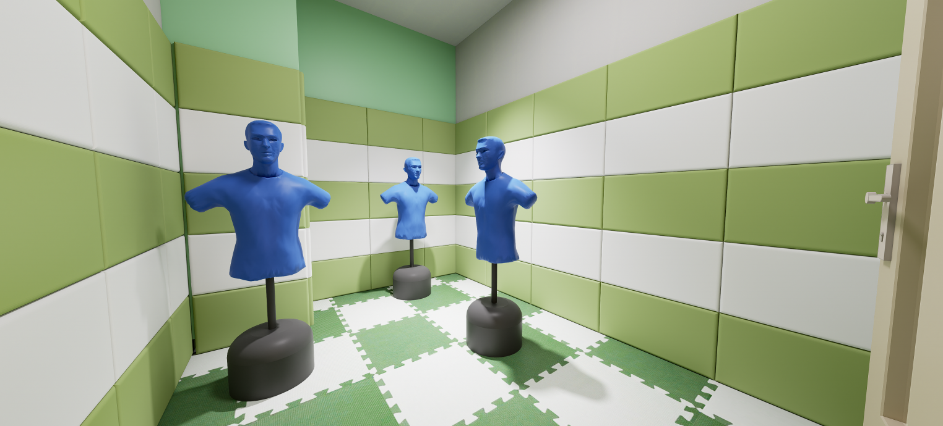 （五）宣泄区
25 | 腻子基层 | ㎡ | 35.00 | 1、清理、刷防锈漆补钉眼，嵌缝，防裂带/满贴防裂布 2、批腻子（立邦、三棵树、东方雨虹）三遍、砂纸打磨 3、部分墙面修补
26 | 乳胶漆饰面 | ㎡ | 35.00 | 1、手工配色制样版，色样确认，电脑配色备料； 2、品牌（立邦、多乐士、三棵树）涂料；底漆两遍，面漆两遍；含阴阳角 3、完成面清理保护 色样由业主确认
27 | 墙面软包 | ㎡ | 20.40 | 1、9mm阻燃板（兔宝宝、莫干山、千年舟）打底找平 2、高密度海绵填充 2、进口天 科技布饰面； 总体厚度35mm 具体样色、颜色和高度由业主确定
28 | 泡沫防滑地垫 | 块 | 30.00 | 尺寸：600*600mm 1、地垫厚2cm泡沫防滑地垫 采购前需经业主确认
29 | 成品木门 | 套 | 1.00 | 尺寸：900*2200mm 1、成品定制，木门骨架实木木方框架；中密度板饰面 2、门套多层板，表面复合密度板 3、配套五金和辅材 定制前由业主确认
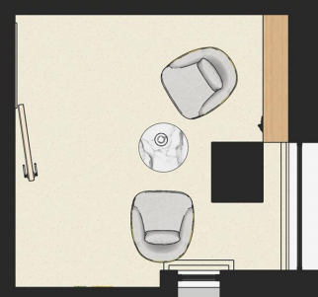 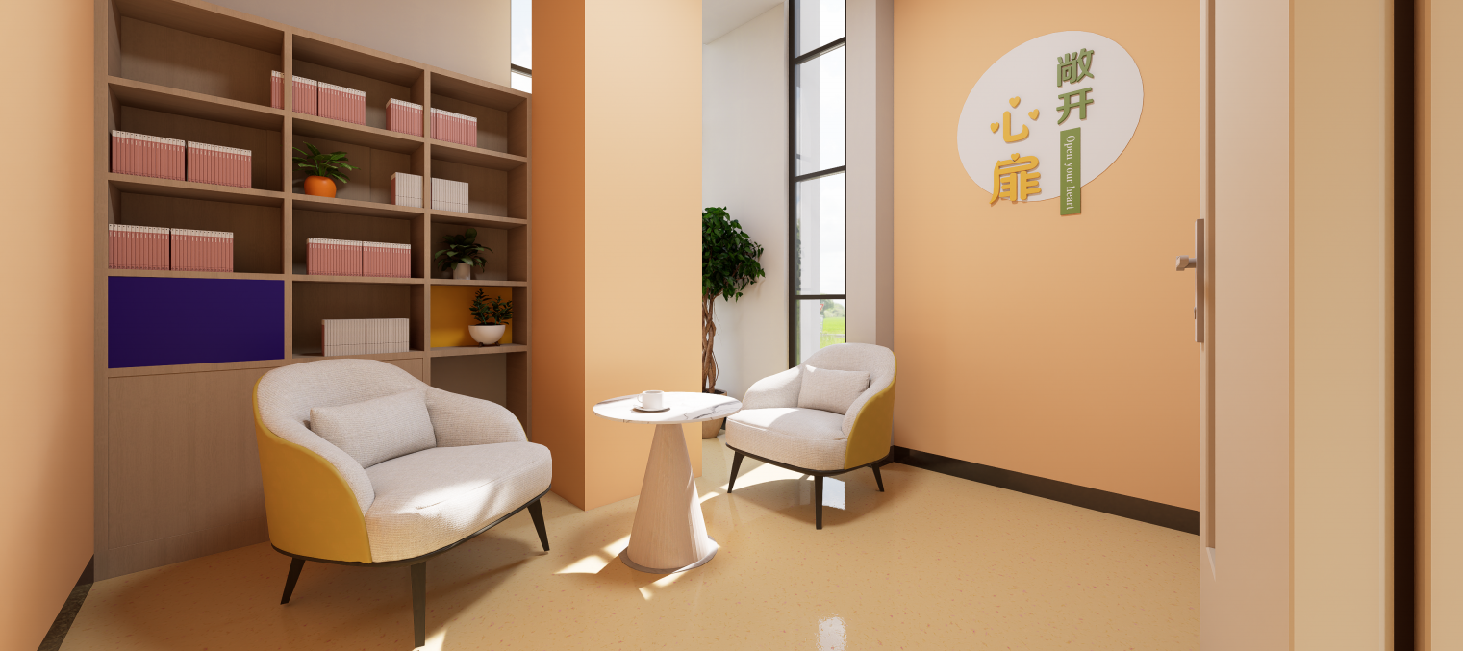 （六）洽谈区
30 | 腻子基层 | ㎡ | 50.00 | 1、清理、刷防锈漆补钉眼，嵌缝，防裂带/满贴防裂布 2、批腻子（立邦、三棵树、东方雨虹）三遍、砂纸打磨 3、部分墙面修补
31 | 乳胶漆饰面 | ㎡ | 50.00 | 1、手工配色制样版，色样确认，电脑配色备料； 2、品牌（立邦、多乐士、三棵树）涂料；底漆两遍，面漆两遍；含阴阳角 3、完成面清理保护 色样由业主确认
32 | 成品定书柜 | ㎡ | 3.15 | 尺寸;1500*2100mm 1、定制25mm厚E0环保型环保免漆板实木颗粒； 2、背板16mm实木颗粒板 3、配套五金和辅材 定制前由业主确认
33 | 定制座椅 | 套 | 2.00 | 尺寸;宽600mm 1、实木框架结构 2、科技面料 3、海绵填充物 满足国际环保要求标准 采购前需经业主确认
34 | 茶几 | 套 | 1.00 | 尺寸;宽1000*600mm 1、金属框架结构 2、岩板饰面 采购前需经业主确认
35 | 成品木门 | 套 | 1.00 | 尺寸：900*2200mm 1、成品定制，木门骨架实木木方框架；中密度板饰面 2、门套多层板，表面复合密度板 3、配套五金和辅材 定制前由业主确认
（七）电路、踢脚线、窗帘、照明、成平保护、垃圾清运及保洁
36 | 电路改造 | 项 | 1.00 | 1、馆内PVC穿管布线（绿宝、铜陵长江、正泰） 2、电路整理
37 | 踢脚线 | m | 70.00 | 1、1.0厚304不锈钢折边成型 颜色由业主单位确认
38 | 窗帘 | m | 31.60 | 1、定制涤纶布艺窗帘 2、罗马杆安装 3、配套五金和辅材 定制前由业主确认
39 | 照明 | 项 | 1.00 | 1、LED吸顶灯400*400mm 2、led灯50m、 3、LED射灯40个 具体样式施工前提供样品确认
40 | 成品保护 | 项 | 1.00 | 现场成品保护
41 | 垃圾清运 | 项 | 1.00 | 现场垃圾清运
42 | 保洁 | 项 | 1.00 | 1、基层施工结束开荒保洁 2、施工结束现场精保洁
43 | 地胶恢复 | 项 | 1.00 | 墙面拆除后；地胶恢复
备注：具体尺寸以实际施工勘测为准！

